CD1
Descrição do problema:
uma loja virtual especializada em aparelhos celulares, destina o turno da noite de seu centro de distribuição para os pedidos de baixa prioridade.
Diante do baixo volume de vendas, um único separador é suficiente para a tarefa de separação de pedidos (order picking). Os pedidos são agrupados e liberados para
separação a cada 2 horas. O separador, partindo da Central de Separação, precisa percorrer os corredores do centro de distribuição visitando os locais de coleta
de produtos apenas uma vez e retornando à Central de Separação. |  |  |  |  |  |  |  |  |  |  |  |  |  |  |  |  |  |  |  | Pedido de Venda |  | SKU | Descrição | Qtde | Endereço Picking
Qual a melhor sequência de coleta de produtos que o separador pode fazer, minimizando seu deslocamento? |  |  |  |  |  |  |  |  |  |  |  |  |  |  |  |  |  |  |  | 202000198 |  | 9541210 | Celular Asus | 1 | V15
 |  |  |  |  |  |  |  |  |  |  |  |  |  |  |  |  |  |  |  | 202000199 |  | 8541054 | Celular Motorola | 2 | V1,V5
 | Mapa do centro de distribuição com os endereços de separação dos itens dos pedidos de venda. |  |  |  |  |  |  |  |  |  |  |  |  |  |  |  |  |  |  | 202000200 |  | 74152181 | Celular Iphone 10 | 1 | V10
 | nível 1 térreo |  |  | 6 | corredores transversais |  |  |  |  |  |  |  |  |  |  |  |  |  |  | 202000201 |  | 98732145 | Celular Samsung S9 | 1 | V8
 | 240 | posições |  | 2 | ruas paralelas [frente e fundo] |  |  |  |  |  |  |  |  |  |  |  |  |  |  | 202000202 |  | 65832568 | Celular .... | 4 | V6, V13
 |  |  |  | 1 | central de separação - planejamento dos pedidos de cliente para separação |  |  |  |  |  |  |  |  |  |  |  |  |  |  | 202000203 |  | 8541054 | Celular Motorola | 2 | V4
 |  |  |  |  |  |  |  |  |  |  |  |  |  |  |  |  |  |  |  | 202000204 |  | 74152181 | Celular Iphone 10 | 1 | V2
 |  | Vértices/posições que precisam ser visitadas |  |  |  |  |  |  |  |  |  |  |  |  |  |  |  |  |  | 202000205 |  | 98732145 | Celular Samsung S9 | 6 | V9
 |  |  |  |  |  |  |  |  |  |  |  |  |  |  |  |  |  |  |  | 202000206 |  | 98732145 | Celular Samsung S9 | 4 | V3
. |  |  |  |  |  |  |  |  |  |  |  |  |  |  |  |  |  |  |  | 202000207 |  | 9541218 | Celular Asus Selfie | 9 | V7
 |  |  |  |  |  |  |  |  |  |  |  |  |  |  |  |  |  |  |  | 202000208 |  | 20145844 | Celular .... | 1 | V11
 | Rua B | C-1 |  |  | C-2 |  |  | C-3 |  |  | C-4 |  |  | C-5 |  |  | C-6 |  |  | 202000209 |  | 74158874 | Celular .... | 5 | V18
 |  |  |  |  |  |  |  |  |  |  |  |  |  |  |  |  |  |  |  | 202000210 |  | 32300001 | Celular .... | 3 | V12,V17
 |  |  |  |  |  |  |  |  |  |  |  |  |  |  |  |  |  |  |  | 202000211 |  | 6002145 | Celular .... | 2 | V14,V16

 |  | V5
 |  |  |  |  |  |  |  |  |  |  | V9 |  |  |  |  |  | V15
 |  | V4 |  |  |  |  |  |  |  |  |  |  |  | V14

 |  |  |  |  | V6 |  |  |  |  |  |  |  |  | V13 V12

 |  | V3
 |  | V2 |  |  |  |  |  |  |  |  |  |  |  | V11

 |  |  |  |  |  |  |  |  |  |  |  |  |  |  |  |  | V16
 |  |  |  |  | V7
 |  | V1
 |  |  |  |  | V8 |  |  |  |  |  |  |  |  |  |  |  | V17
 |  |  |  |  |  |  |  |  |  |  | V10
 |  |  |  |  |  |  |  |  |  |  |  |  |  |  |  |  | V18

 | Rua A |  |  |  |  |  |  |  | Central de Separação Início Picking

 |  | Doca Expedição 1 |  |  | Doca Expedição 2 |  |  | Doca Expedição 3 |  |  | Doca Expedição 4 |  |  | Doca Expedição 5

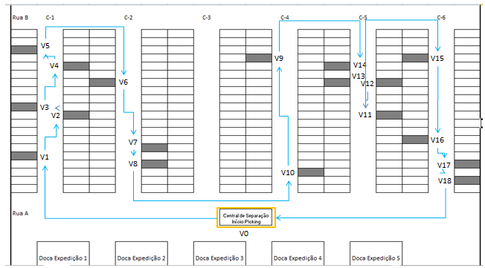

 |  |  | Coordenadas nomeadas |  |  | Distancias
Matriz de distâncias (metros)
 | V0 | V1 | V2 | V3 | V4 | V5 | V6 | V7 | V8 | V9 | V10 | V11 | V12 | V13 | V14 | V15 | V16 | V17 | V18
V0 | 0 | 3 | 7 | 9 | 13 | 15 | 16 | 10 | 8 | 12 | 6 | 9 | 13 | 15 | 17 | 15 | 9 | 7 | 6
V1 | 3 | 0 | 4 | 5 | 9 | 11 | 17 | 15 | 12 | 25 | 20 | 23 | 25 | 27 | 29 | 39 | 32 | 30 | 29
V2 | 7 | 4 | 0 | 1 | 5 | 6 | 13 | 14 | 12 | 23 | 14 | 17 | 22 | 24 | 26 | 36 | 29 | 27 | 26
V3 | 9 | 5 | 1 | 0 | 4 | 5 | 12 | 13 | 11 | 22 | 13 | 16 | 21 | 23 | 25 | 35 | 28 | 26 | 25 |  | Faço a D[01] menor para iniciar por ele
V4 | 13 | 9 | 5 | 4 | 0 | 1 | 8 | 12 | 14 | 21 | 25 | 33 | 31 | 30 | 29 | 34 | 41 | 44 | 46
V5 | 15 | 11 | 6 | 5 | 1 | 0 | 7 | 11 | 13 | 20 | 24 | 32 | 30 | 29 | 28 | 33 | 40 | 43 | 45 |  | Parâmetros utilizados no CPLEX
V6 | 16 | 17 | 13 | 12 | 8 | 7 | 0 | 4 | 6 | 15 | 17 | 21 | 19 | 18 | 17 | 23 | 29 | 31 | 32
V7 | 10 | 15 | 14 | 13 | 12 | 11 | 4 | 0 | 1 | 14 | 12 | 17 | 20 | 21 | 22 | 32 | 28 | 27 | 26 |  | nVertices | 19
V8 | 8 | 12 | 12 | 11 | 14 | 13 | 6 | 1 | 0 | 12 | 10 | 15 | 18 | 19 | 20 | 30 | 26 | 25 | 24
V9 | 12 | 25 | 23 | 22 | 21 | 20 | 15 | 14 | 12 | 0 | 8 | 10 | 8 | 7 | 6 | 12 | 18 | 20 | 22
V10 | 6 | 20 | 14 | 13 | 25 | 24 | 17 | 12 | 10 | 8 | 0 | 8 | 10 | 11 | 12 | 17 | 12 | 10 | 8
V11 | 9 | 23 | 17 | 16 | 33 | 32 | 21 | 17 | 15 | 10 | 8 | 0 | 3 | 4 | 5 | 13 | 12 | 11 | 9
V12 | 13 | 25 | 22 | 21 | 31 | 30 | 19 | 20 | 18 | 8 | 10 | 3 | 0 | 1 | 2 | 8 | 14 | 16 | 18
V13 | 15 | 27 | 24 | 23 | 30 | 29 | 18 | 21 | 19 | 7 | 11 | 4 | 1 | 0 | 1 | 7 | 13 | 15 | 17
V14 | 17 | 29 | 26 | 25 | 29 | 28 | 17 | 22 | 20 | 6 | 12 | 5 | 2 | 1 | 0 | 6 | 12 | 14 | 16
V15 | 15 | 39 | 36 | 35 | 34 | 33 | 23 | 32 | 30 | 12 | 17 | 13 | 8 | 7 | 6 | 0 | 6 | 8 | 9
V16 | 9 | 32 | 29 | 28 | 41 | 40 | 29 | 28 | 26 | 18 | 12 | 12 | 14 | 13 | 12 | 6 | 0 | 2 | 3
V17 | 7 | 30 | 27 | 26 | 44 | 43 | 31 | 27 | 25 | 20 | 10 | 11 | 16 | 15 | 14 | 8 | 2 | 0 | 1
V18 | 6 | 29 | 26 | 25 | 46 | 45 | 32 | 26 | 24 | 22 | 8 | 9 | 18 | 17 | 16 | 9 | 3 | 1 | 0

Resultado
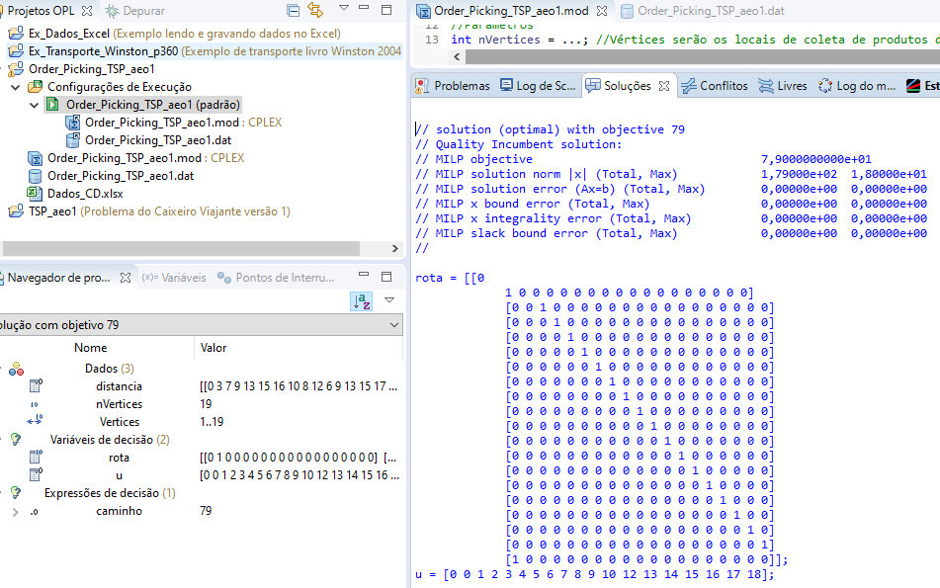
 | Matriz de análise do resultado obtido após execução do modelo de negócio no CPLEX

 | V0 | V1 | V2 | V3 | V4 | V5 | V6 | V7 | V8 | V9 | V10 | V11 | V12 | V13 | V14 | V15 | V16 | V17 | V18
V0 | 0 | 1 | 0 | 0 | 0 | 0 | 0 | 0 | 0 | 0 | 0 | 0 | 0 | 0 | 0 | 0 | 0 | 0 | 0
V1 | 0 | 0 | 1 | 0 | 0 | 0 | 0 | 0 | 0 | 0 | 0 | 0 | 0 | 0 | 0 | 0 | 0 | 0 | 0
V2 | 0 | 0 | 0 | 1 | 0 | 0 | 0 | 0 | 0 | 0 | 0 | 0 | 0 | 0 | 0 | 0 | 0 | 0 | 0
V3 | 0 | 0 | 0 | 0 | 1 | 0 | 0 | 0 | 0 | 0 | 0 | 0 | 0 | 0 | 0 | 0 | 0 | 0 | 0
V4 | 0 | 0 | 0 | 0 | 0 | 1 | 0 | 0 | 0 | 0 | 0 | 0 | 0 | 0 | 0 | 0 | 0 | 0 | 0
V5 | 0 | 0 | 0 | 0 | 0 | 0 | 1 | 0 | 0 | 0 | 0 | 0 | 0 | 0 | 0 | 0 | 0 | 0 | 0
V6 | 0 | 0 | 0 | 0 | 0 | 0 | 0 | 1 | 0 | 0 | 0 | 0 | 0 | 0 | 0 | 0 | 0 | 0 | 0
V7 | 0 | 0 | 0 | 0 | 0 | 0 | 0 | 0 | 1 | 0 | 0 | 0 | 0 | 0 | 0 | 0 | 0 | 0 | 0
V8 | 0 | 0 | 0 | 0 | 0 | 0 | 0 | 0 | 0 | 1 | 0 | 0 | 0 | 0 | 0 | 0 | 0 | 0 | 0
V9 | 0 | 0 | 0 | 0 | 0 | 0 | 0 | 0 | 0 | 0 | 1 | 0 | 0 | 0 | 0 | 0 | 0 | 0 | 0
V10 | 0 | 0 | 0 | 0 | 0 | 0 | 0 | 0 | 0 | 0 | 0 | 1 | 0 | 0 | 0 | 0 | 0 | 0 | 0
V11 | 0 | 0 | 0 | 0 | 0 | 0 | 0 | 0 | 0 | 0 | 0 | 0 | 1 | 0 | 0 | 0 | 0 | 0 | 0
V12 | 0 | 0 | 0 | 0 | 0 | 0 | 0 | 0 | 0 | 0 | 0 | 0 | 0 | 1 | 0 | 0 | 0 | 0 | 0
V13 | 0 | 0 | 0 | 0 | 0 | 0 | 0 | 0 | 0 | 0 | 0 | 0 | 0 | 0 | 1 | 0 | 0 | 0 | 0
V14 | 0 | 0 | 0 | 0 | 0 | 0 | 0 | 0 | 0 | 0 | 0 | 0 | 0 | 0 | 0 | 1 | 0 | 0 | 0
V15 | 0 | 0 | 0 | 0 | 0 | 0 | 0 | 0 | 0 | 0 | 0 | 0 | 0 | 0 | 0 | 0 | 1 | 0 | 0
V16 | 0 | 0 | 0 | 0 | 0 | 0 | 0 | 0 | 0 | 0 | 0 | 0 | 0 | 0 | 0 | 0 | 0 | 1 | 0
V17 | 0 | 0 | 0 | 0 | 0 | 0 | 0 | 0 | 0 | 0 | 0 | 0 | 0 | 0 | 0 | 0 | 0 | 0 | 1
V18 | 1 | 0 | 0 | 0 | 0 | 0 | 0 | 0 | 0 | 0 | 0 | 0 | 0 | 0 | 0 | 0 | 0 | 0 | 0

Modelo
Modelo matemático

 | Xij | 1, se o separador vai de i para j, |  |  | variáveis de decisão binária | i,j : vértices, locais de cada SKU dentro do Centro de Distribuição
 |  | 0, caso contrário

n n
Min ∑ ∑ Cij Xij
i = 1, i ≠ j, j=1

 |  |  | função objetivo |  |  | Cij: distância percorrida do vértice i para o vértice j

 |  |  | Minimizar a somatória das distâncias percorridas, onde i e j variam de 1 a n (total de vértices), e i deve ser diferente de j, pois não faz sentido ir de um local para ele mesmo.

Subject to:

n
∑ Xij = 1, (j = 1, ..., n)
i = 1, i ≠ j

 |  |  | Fluxo de entrada no local: o separador procede do local i para o local j, se e somente se Xij = 1.

n
∑ Xij = 1, (i = 1, ..., n)
j = 1, i ≠ j

 |  |  | Fluxo de saída do local: o separador retorna do local J para o local i, se e somente se Xij = 1.

 |  |  |  |  |  |  | n | 19
Ui - Uj + nXij <= n-1; (i=2, ..., n, j=2, ...,n, i ≠ j)
V4, V10, V12, V4
Ui - Uj + nXij <= n-1;
12-4 + (19*1) <= 19-1;
8+19 <= 18 : Falso
 |  |  |  |  | Para eliminar subrotas: Ui e Uj: variáveis auxiliares para eliminar as subrotas

Xij ϵ {0,1} (i=1, ..., n, j=1, ...,n, i ≠ j)
Ui > = 0 (i=1, ..., n)
 |  |  |  | Restrições de sinal
V4, V10, V12, V16
Ui - Uj + nXij <= n-1;
12-16 + (19*1) <= 19-1;
-4 <= 18 : Verdadeiro

